Hoja1
A continuación se detallan los pasos necesarios para dar permisos respectivos perfiles en el SSP:

1) Crear el usuario

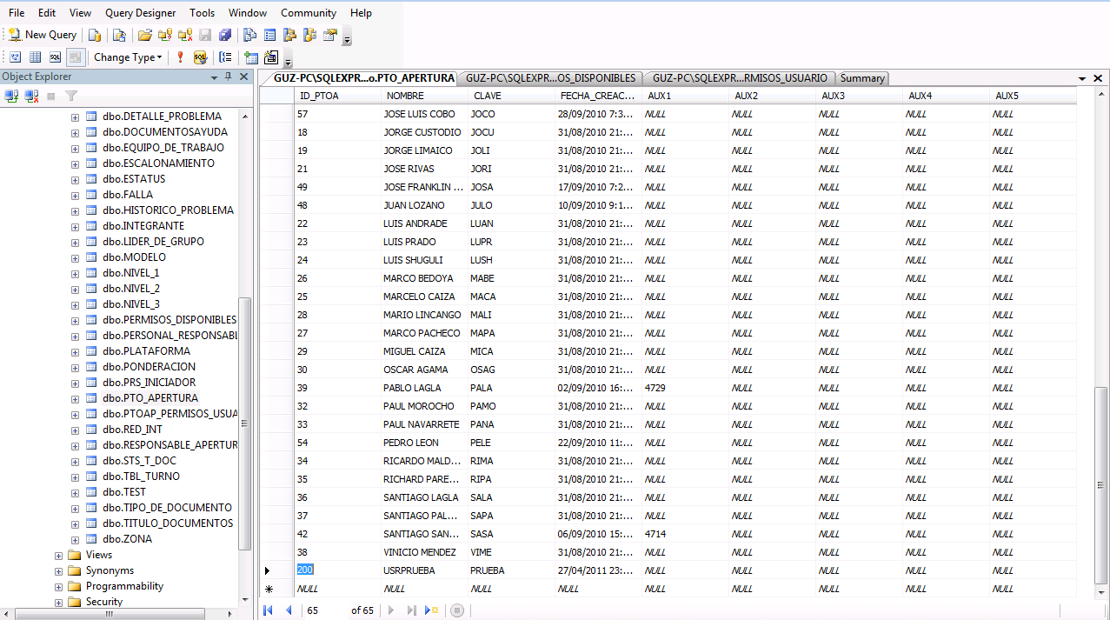

a) | Abrimos la tabla punto de apertura y anadimos los campos id_ptoa (Cualquier número que no se encuentre ya en la lista), Ponemos el nombre del usuario y finalmente la clave como se muestra en el gráfico movemos la flecha hacia abajo y quedará insertado el registro.

2) Asignar los permisos

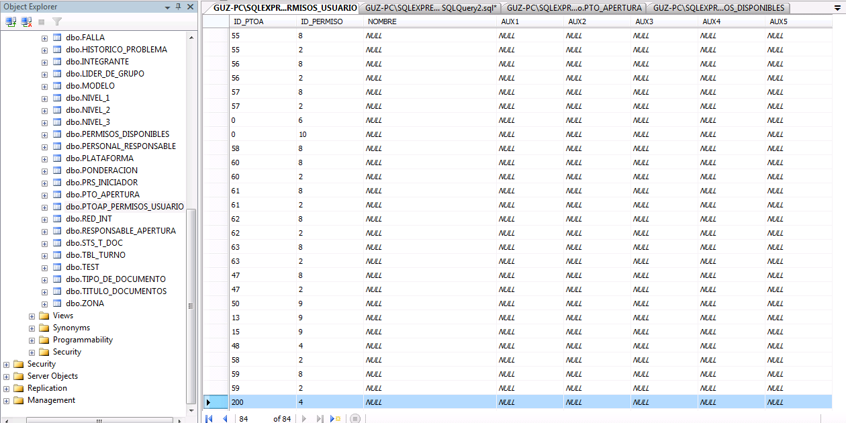

b) | Seguidamente abrimos la tabla PTOAP_PERMISOS_USUARIO y le damos los permisos para el ejemplo al usuario insertado en el paso anterior le daremos los permisos de un usuario de calidad

 | Adjunto los permisos que deben ser asignados de acuerdo al rol que deseemos crear:

 |  | Calidad | Producción | Administrador | Externo
 |  | 4 | 2 | 7 | 6
 |  |  | 8 | 9 | 10

